Site
PRÉSENTATION DU SITE

LOCALISATION
L'audit énergétique est réalisé une maison individuelle située à 5 impasse Medicis, 31200 Toulouse.

DONNES GÉNÉRALES

 | Année ou période de construction |  |  | Entre 1949 et 1974
 | Etat d'occupation |  |  | Plus de 2 ans
 | Surface habitable [m²] |  |  | 103

FAÇADES
dfgdsfg
sdfg
Longueur = 0.0 |  |  |  | Longueur = 0.0
Hauteur = 0.0 |  |  |  | Hauteur = 0.0
Surface = 0.0 |  |  |  | Surface = 0.0
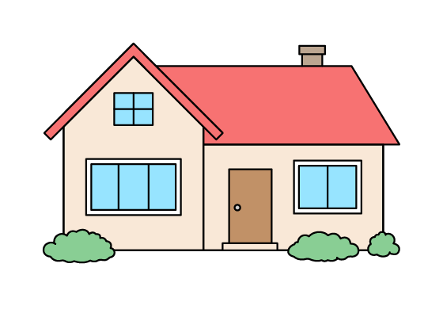 |  |  |  | 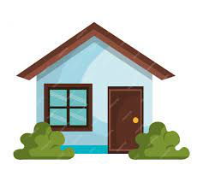

Longueur = 0.0 |  |  |  | Longueur = 0.0
Hauteur = 0.0 |  |  |  | Hauteur = 0.0
Surface = 0.0 |  |  |  | Surface = 0.0
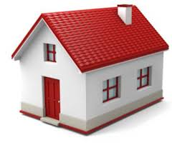

CARACTÉRISTIQUES DE L'ENVELOPPE
 | Murs - Type 1 - L'extérieur
 | Composition |  |  | Briques creuses
 | Ep. Mur (cm) |  |  | 0.3
 | Isolation |  |  | Non isolé
 | Ep. Isolant (cm)
 | Date d'isolation
 | Commentaires

 | Murs - Type 2 - LNC
 | Composition |  |  | Briques creuses
 | Ep. Mur (cm) |  |  | 0.3
 | Isolation |  |  | Non isolé
 | Ep. Isolant (cm)
 | Date d'isolation
 | Commentaires

 | Plancher bas - Type 1
 | Position |  |  | Terre plein
 | Composition |  |  | Dalle béton
 | Isolation |  |  | Non isolé
 | Ep. Isolant (cm)
 | Date d'isolation
 | Surface (m²) |  |  | 62
 | Commentaires

 | Plancher bas - Type 2
 | Position |  |  | -
 | Composition |  |  | -
 | Isolation |  |  | -
 | Ep. Isolant (cm)
 | Date d'isolation |  |  | -
 | Surface (m²)
 | Commentaires

 | Plancher haut - Type 1
 | Type |  |  | Combles perdus
 | Composition |  |  | Dalle béton
 | Isolation |  |  | ITE
 | Ep. Isolant (cm) |  |  | 0.06
 | Date d'isolation |  |  | Plus de 10 ans
 | Surface (m²) |  |  | 48.75
 | Commentaires

 | Plancher haut - Type 2
 | Type |  |  | Combles perdus
 | Composition |  |  | Dalle béton
 | Isolation |  |  | Non isolé
 | Ep. Isolant (cm)
 | Date d'isolation
 | Surface (m²) |  |  | 13.25
 | Commentaires

 | Fenêtre battante
 | Composition |  |  | PVC
 | Type de vitrage |  |  | Double vitrage
 | Volets |  |  | Battant bois
 | Nombre |  |  | 6

 | PF battante avec sous-bassement
 | Composition |  |  | PVC
 | Type de vitrage |  |  | Double vitrage
 | Volets |  |  | Battant bois
 | Nombre |  |  | 4

 | Portes - Type 1
 | Composition |  |  | PVC
 | Type |  |  | Avec <30% de vitrage simple
 | Nombre |  |  | 1

 | Portes - Type 2
 | Composition |  |  | Bois
 | Type |  |  | Opaque pleine simple
 | Nombre |  |  | 1

SYSTÈMES TECHNIQUES
 | CHAUFFAGE PRINCIPAL
 | Type |  | Chaudière gaz Standard
 | Marque de chaudière |  | FRISQUET
 | Année de mise en œuvre |  | 1998
 | Puissance nominale (kW) |  | 26
 | Type d'émetteur |  | Radiateur fonte
 | Type de régulation |  | Robinet thermostatique

 | CHAUFFAGE D'APPOINT
 | Type

 | EAU CHAUDE SANITAIRE
 | Type |  | Liée au système de chauffage
 | Volume (L)

 | Système d'appoint

 | VENTILATION
 | Type |  | VMC Autoréglable

 | CLIMATISATION
 | Type |  | PAC Air/Air

COMPTEUR ÉLÉCTRIQUE
 | Polarité |  | 6
 | Puissance souscrite (kVA) |  | Monophasé

CARACTERISTIQUES DES PIECES

Pièces | Chauffée | Niveau | Hauteur |  | Longueur x Largeur | Surface
Cuisine | Non | RDC | 2.5 |  | 2.56x3.85 | 9.86
Dégagement 1 | Oui | RDC | 2.5 |  | 6.40x1.48 | 9.47
W.C | Oui | RDC | 2.5 |  | 0.90x1.50 | 1.35
Salle d'eau | Oui | RDC | 2.50 1.60 |  | 2.80x1.58 | 4.42
Séjour | Oui | RDC | 2.5 |  | 7.56x3.85 | 29.11
Salle d'étude | Oui | RDC | 2.5 |  | 2.95x2.70 | 7.97
Salle de bain | Oui | RDC+1 | 2.5 |  | 2.90x1.70 | 4.93
Chambre 1 | Oui | RDC+1 | 2.5 |  | 3.58x3.55 | 12.71
Chambre 2 | Oui | RDC+1 | 2.5 |  | 3.90x2.92 | 11.39
Chambre 3 | Oui | RDC+1 | 2.5 |  | 3.55x3.53 | 12.53
W.C 2 | Oui | RDC+1 | 2.5 |  | 1.37x1.00 | 1.37
Dégagement 2 | Oui | RDC+1 | 2.5 |  | 1.60x2.30 | 3.68
Cage d'escalier | Non | RDC+1 | 2.5 |  | 0x0 | 0
 | Non |  |  |  | x | 0

AVIS DE PASSAGE
 | Je déclare avoir reçu un auditeur de SMART RENOV HABITAT pour réaliser la visite technique préalable à l'établissement de l'audit énergétique de mon logement le 06/10/2023.

 | Signature de l'habitant

 | Signature de l'auditeur
 | BOURAS Sabry

